Electronica
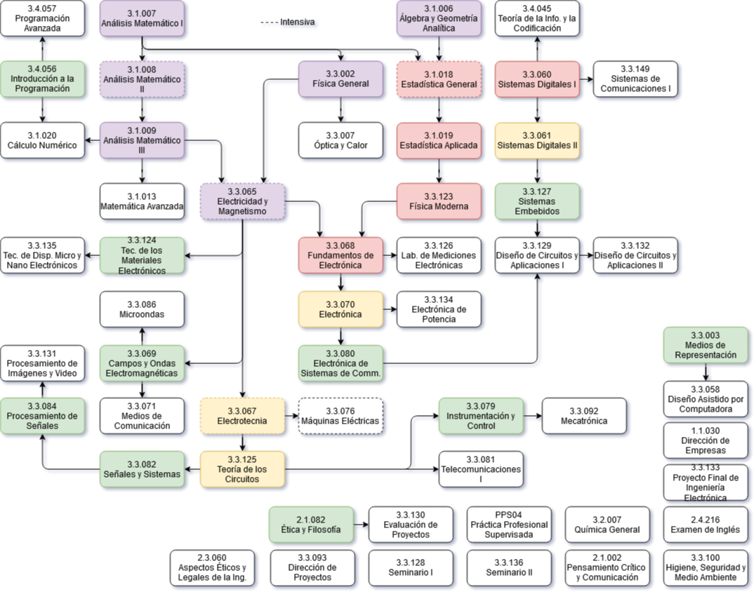
Primer Año |  |  |  |  | Segundo Año
Codigo | Nombre | Hs | Correlativas | Aprobada | Codigo | Nombre | Hs | Correlativas | Aprobada
3.1.007 | Análisis Matemático I | 68 |  |  | 3.1.009 | Análisis Matemático III | 68 | 3.1.008
1.1.030 | Dirección de Empresas | 68 |  |  | 3.3.007 | Óptica y Calor | 68 | 3.3.002
2.1.002 | Pensamiento Crítico y Comunicación | 68 |  |  | 2.3.060 | Aspectos Éticos y Legales de la Ingeniería | 68
3.1.006 | Álgebra y Geometría Analítica | 68 |  |  | 3.1.019 | Estadística Aplicada | 68 | 3.1.018
2.1.082 | Ética y Filosofía | 68 |  |  | 3.4.057 | Programación Avanzada | 68 | 3.4.056
3.1.008 | Análisis Matemático II | 68 | 3.1.007 |  | 3.3.065 | Electricidad y Magnetismo | 68 | 3.3.002 3.1.009
3.3.002 | Física General | 68 | 3.1.007 |  | 3.1.020 | Cálculo Numérico | 34 | 3.4.056 3.1.009
3.2.007 | Química General | 68 |  |  | 3.3.003 | Medios de Representación | 34
3.1.018 | Estadística General | 68 | 3.1.007 3.1.006 |  | 3.1.013 | Matemática Avanzada | 68 | 3.1.009
3.4.056 | Introducción a la Programación |  |  |  | 3.3.123 | Física Moderna | 68 | 3.1.019
 |  |  |  |  | 3.3.100 | Higiene, Seguridad y Medio Ambiente | 68

Tercer Año |  |  |  |  | Cuarto Año
Codigo | Nombre | Hs | Correlativas | Aprobada | Codigo | Nombre | Hs | Correlativas | Aprobada
3.3.067 | Electrotecnia | 68 | 3.3.065 |  | 3.3.079 | Instrumentación y Control | 68 | 3.3.125
3.3.068 | Fundamentos de Electrónica | 68 | 3.3.123 3.3.065 |  | 3.3.080 | Electrónica de Sistemas de Comunicación | 68 | 3.3.070
3.3.069 | Campos y Ondas Electromagnéticas | 68 | 3.3.065 |  | 3.3.082 | Señales y Sistemas | 68 | 3.3.125
3.3.060 | Sistemas Digitales I | 68 |  |  | 3.3.127 | Sistemas Embebidos | 68 | 3.3.061
3.3.124 | Tecnología de los Materiales Electrónicos | 68 | 3.3.065 |  | 3.3.128 | Seminario I | 68
3.3.125 | Teoría de los Circuitos | 68 | 3.3.067 |  | 3.3.076 | Máquinas Eléctricas | 68 | 3.3.067
3.3.070 | Electrónica | 68 | 3.3.068 |  | 3.3.058 | Diseño Asistido por Computadora | 34 | 3.3.003
3.3.071 | Medios de Comunicación | 68 | 3.3.069 |  | 3.3.086 | Microondas | 34 | 3.3.069
3.3.061 | Sistemas Digitales II | 68 | 3.3.060 |  | 3.3.084 | Procesamiento de Señales | 68 | 3.3.082
3.3.126 | Laboratorio de Mediciones Electrónicas | 68 | 3.3.068 |  | 3.4.045 | Teoría de la Información y la Codificación | 68 | 3.3.060
 |  |  |  |  | 3.3.129 | Diseño de Circuitos y Aplicaciones I | 68 | 3.3.080 3.3.127
Materias

Quinto Año
Codigo | Nombre | Hs | Correlativas | Aprobada
3.3.130 | Evaluación de Proyectos | 68 | 2.1.082
3.3.092 | Mecatrónica | 68 | 3.3.079
3.3.131 | Procesamiento de Imágenes y Video | 68 | 3.3.084
3.3.081 | Telecomunicaciones I | 68 | 3.3.125
3.3.132 | Diseño de Circuitos y Aplicaciones II | 68 | 3.3.129
3.3.133 | Proyecto Final de Ingeniería Electrónica | 300
3.3.093 | Dirección de Proyectos | 68
3.3.134 | Electrónica de Potencia | 68 | 3.3.070
3.3.135 | Tecnología de Dispositivos Micro y Nano Electrónicos | 68 | 3.3.124
3.3.149 | Sistemas de Comunicaciones I | 68 | 3.3.060
3.3.136 | Seminario II | 68 |  |  |  |  | Total | Porcentaje
PPS04 | Práctica Profesional Supervisada | 200 |  |  |  | Materias totales | 55 | 100.00%
2.4.216 | Examen de Inglés | 0 |  |  |  | Restantes | 55 | 100.00%
 |  |  |  |  |  | Aprobadas | 0 | 0.00%
 |  |  |  |  |  | Libre | 0 | 0.00%
 |  |  |  |  |  | Previo | 0 | 0.00%
 |  |  |  |  |  | Cursando | 0 | 0.00%

